Sheet1
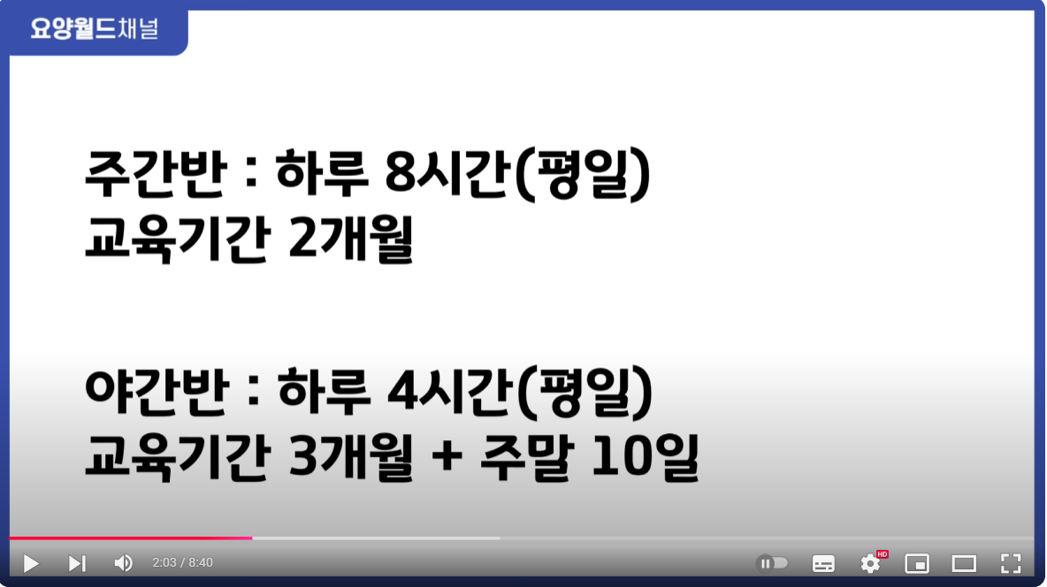
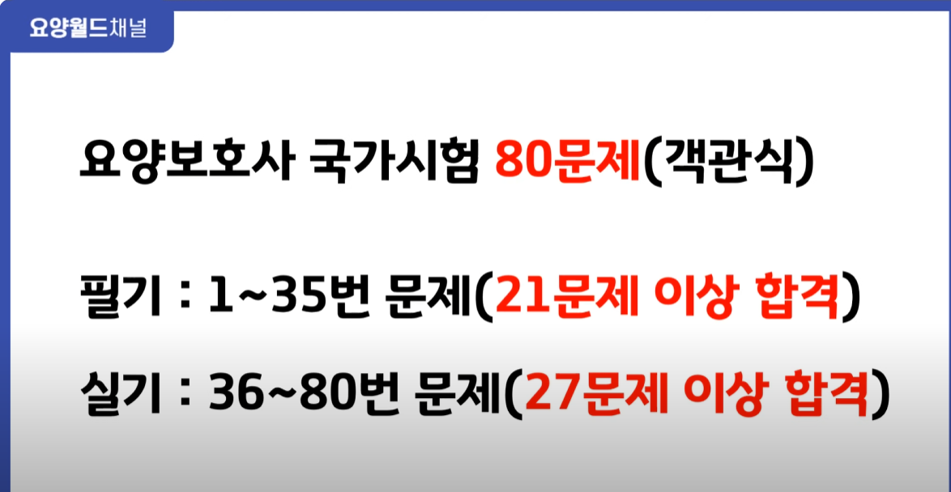
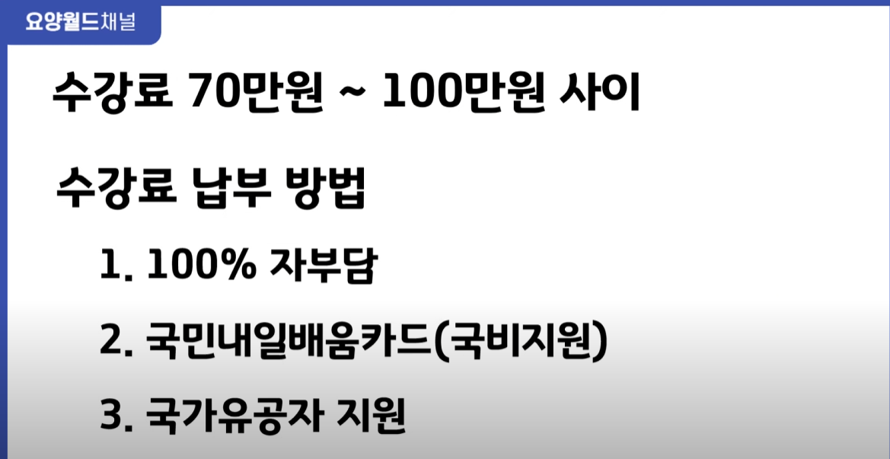
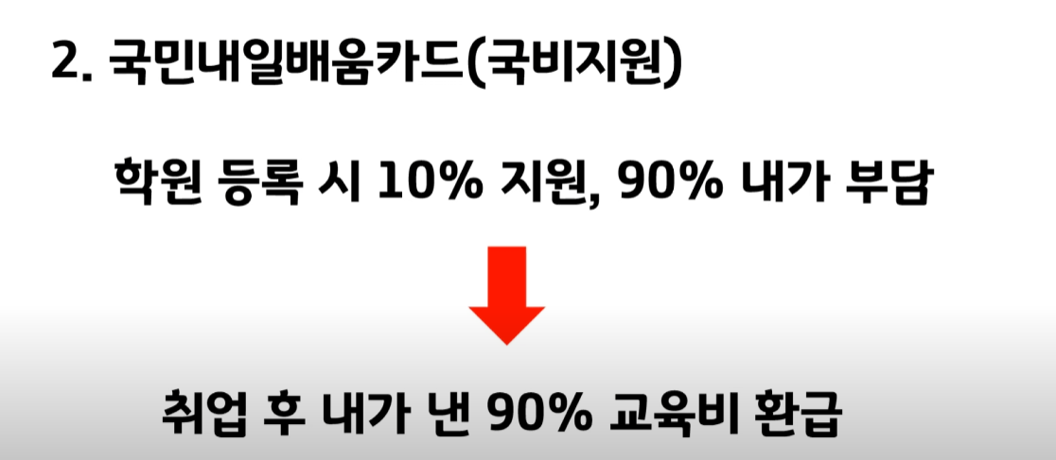
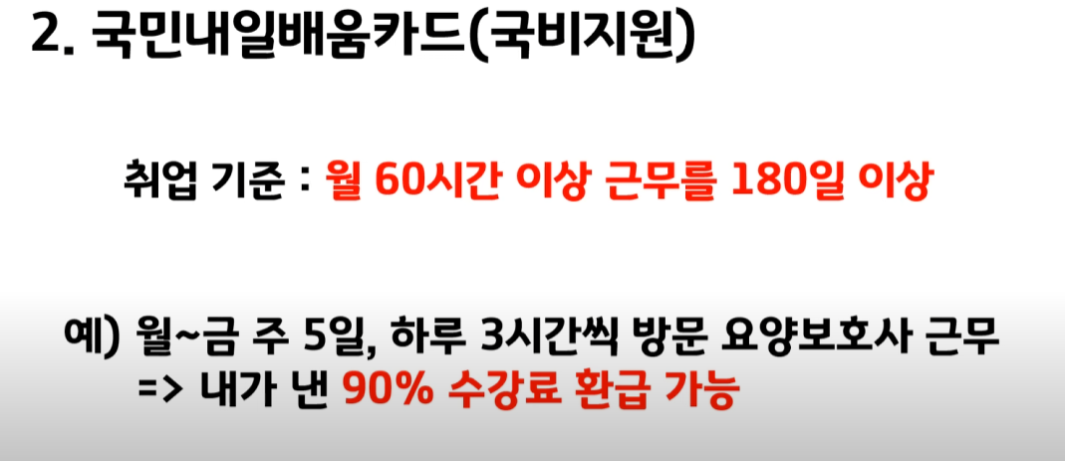
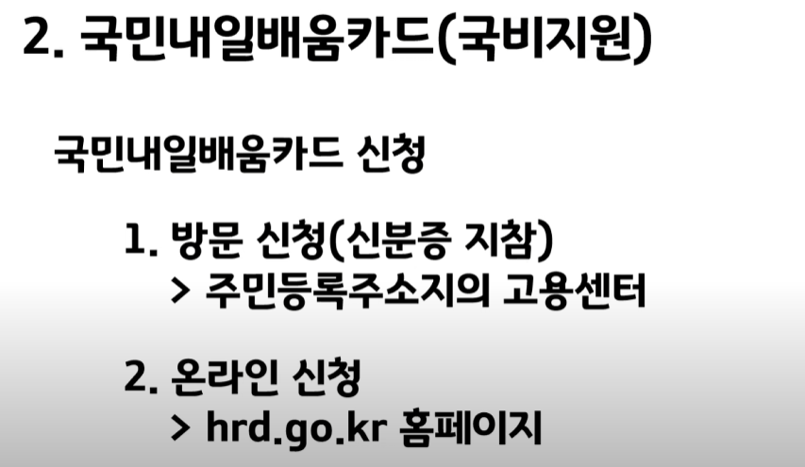
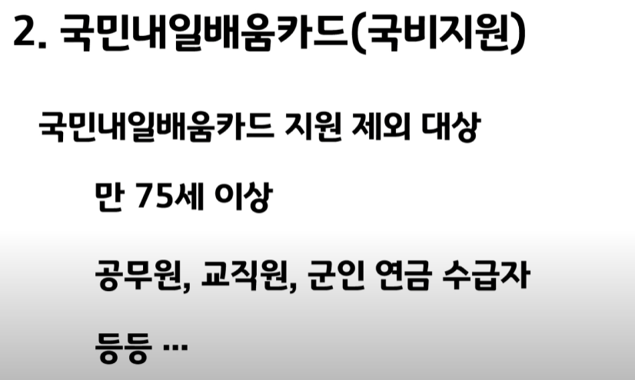
https://www.youtube.com/watch?v=WdrD8g7UtKc
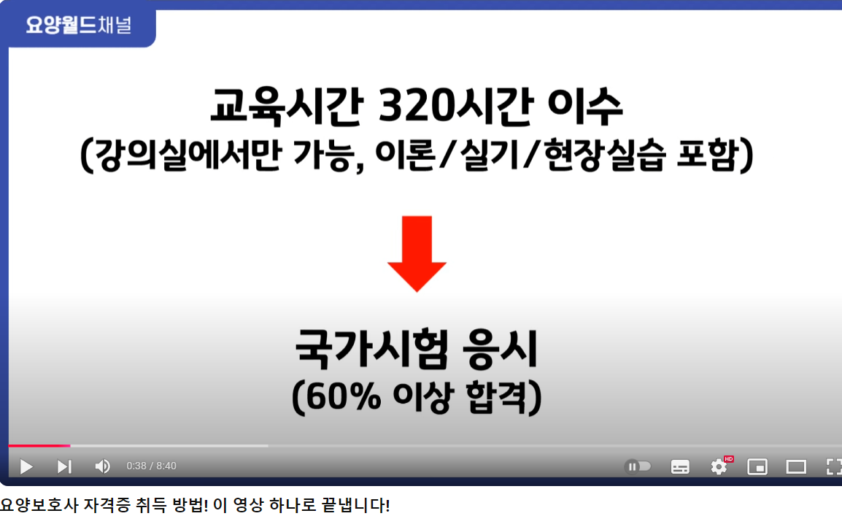
 | 13일 8시간

Sheet2
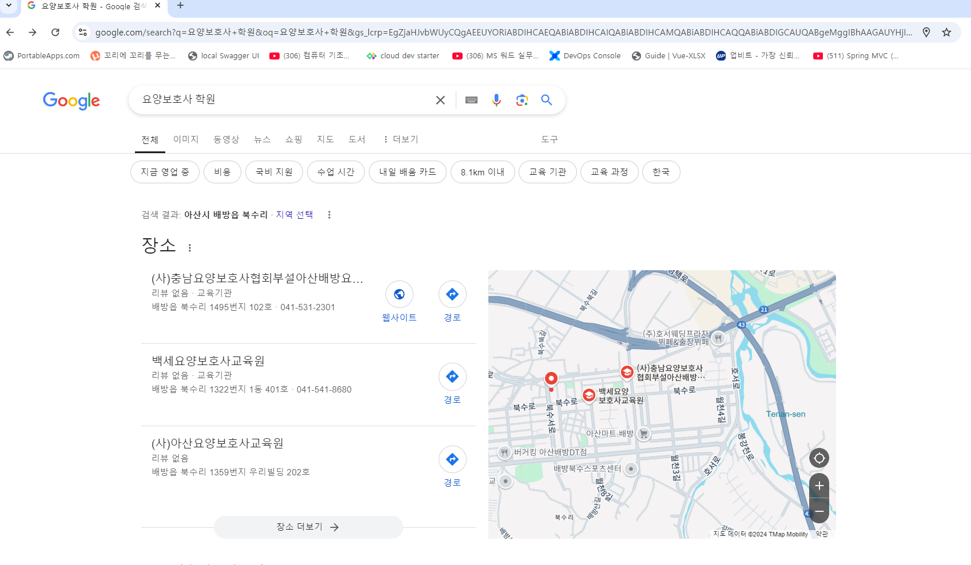
고용노동부에서 인증을 받은 교육원만 국비지원(내일배움카드) 활용이 가능하고, 그렇지 않은 교육원은 국비지원(내일배움카드) 없이 자부담(내 돈)으로만 교육을 들을 수 있습니다!
국가자격증인 요양보호사 자격증은 보건복지부 규정상 독학은 인정되지 않으며, 국가에서 인허가 받은 요양보호사 교육원
아뇨, 시험 보실 수 있습니다! 교육원 중에서도 컴퓨터 시험을 대비하여 연습도 시켜주고, 컴퓨터 시험을 잘 볼 수 있는 노하우도 알려주는 교육원들이 있으니 그런 곳을 찾아보시면 시험 보시는 데 많은 도움이 되실 겁니다!^^에서 320시간 교육을 이수해야지만 자격증을 취득할 수 있도록 되어 있습니다!
이론 126시간, 실기 114시간, 현장실습 80시간입니다. 그 중 이론, 실기 교육은 학원 강의장에서 진행되고, 현장실습은 현장실습기관으로 가서 진행하게 됩니다^^
장애활보사는 40시간만이수하면자격중주는대.

